【管】入力シート①
記載例 （１）麻薬管理者がいる病院・診療所の場合
入力シート① |  | 色の欄を入力

入力項目 | 入力欄 |  |  |  | 備 考 | 入力例
届出対象年 | 令和 | ◯ | 年 |  | 和暦を入力 | 令和5年
提出年月日 | 令和◯年◯月◯日 |  |  |  | 和暦を入力 | 2023-10-30
免許の種類 | 麻薬管理者 |  |  |  | 麻薬管理者・麻薬施用者・ 麻薬小売業者・麻薬研究者 の別を入力 | 麻薬管理者
免許証の番号 | ◯◯ | 第 | XXXX | 号 | 麻薬取扱者免許証（左上） の番号を入力 | ○第○○○号
麻薬業務所 所在地 | 松山市◯◯町◯◯番地 |  |  |  | 麻薬取扱者免許証のとおりに入力 | 松山市一番町4丁目4-2
麻薬業務所 名 称 | 愛媛△△病院 |  |  |  |  | ○○病院
氏 名 | 愛媛 一郎 |  |  |  | 【麻薬小売業者】 個人開設の場合：開設者氏名 法人開設の場合：法人名称・代表者氏名 【病院・診療所・麻薬卸売業者】 麻薬管理者がいる場合：麻薬管理者の氏名 麻薬管理者がいない場合：麻薬施用者の氏名 | 【法人名称・代表者氏名の場合】 株式会社○○○○ 代表取締役 ○○ ○○ 【個人の場合】 ○○ ○○

 |  |  |  |  |  | 入力シート②へ⇒

【管】入力シート➁
再利用、廃棄・事故、譲受、秤量誤差に該当がある場合は、
数値を入力してください。
※記載例では該当部分が分かりやすいよう赤文字にしています。
在庫がない場合は、入力不要
 | 入力シート➁ |  |  |  | 色以外の欄を入力 |  |  |  | 色の欄は入力必須又は誤りあり |  |  |  | 再利用分の行は（ ）書きで入力
 | 品名検索ワード
 |  | ←入力すると品名リストの絞り込みができます。 |  |  |  |  |  |  |  |  |  |  |  |  |  |  |  |  | 総合判定
 |  | ※品名リストに載っていない場合、古い麻薬である可能性がありますので、使用期限を確認し、該当があれば廃棄手続きを行ってください。
 | 品名 | 単位 |  |  | 前年10月1日在庫 |  | 受 入 |  | 払 出 |  | 本年9月30日在庫 |  | 再利用 | 廃棄 事故 | 譲受 | 秤量誤差 | 備考 | 判定 | ○
 |  |  |  |  | 総数量 |  | 総数量 |  | 総数量 |  | 総数量
計算が正しいと「◯」、誤っていると「☓」が表示されます。
１つの麻薬が複数行にまたがる場合は、１番上段の行に判定が表示され、その他の行は「-」と表示されます。
1 | フェンタニル注射液0.1mg「テルモ」 | 2mL× | 10 | A | 21.00 | A | 10.00 | A | 18.00 | A | 18.00 | A |  | 1.00 |  |  | R○.7.2（1A 事故） （R○.7.3 届出） | ○
2 |  | 2mL× | 10 | A |  | A | 6.00 | A |  | A |  | A |  |  | 6.00 |  | R○.6.1 業務廃止に伴い〇〇病院から譲受 | -
3 | コデインリン酸塩水和物「タケダ」原末 |  | 25 | g | 15.00 | g | 25.00 | g | 20.00 | g | 5.00 | g |  | 15.00 |  |  | R○.3.1 廃棄 15ｇ | ○
4 | コデインリン酸塩 10倍散（自家製剤） |  |  | g | 25.00 | g | 200.00 | g | 210.00 | g | 15.00 | g |  |  |  |  | 自家製剤 | ○
5 | オキシコンチンTR錠5mg |  | 100 | 錠 | 175.00 | 錠 | 100.00 | 錠 | 237.00 | 錠 | 87.00 | 錠 |  |  |  |  |  | ○
6 |  |  |  | 錠 | (5.00) | 錠 | (54.00) | 錠 |  | 錠 | (10.00) | 錠 | (49.00) |  |  |  | 再利用49錠 次年度繰越10錠 | -
7 |  |  |  | 錠 |  | 錠 |  | 錠 |  | 錠 |  | 錠
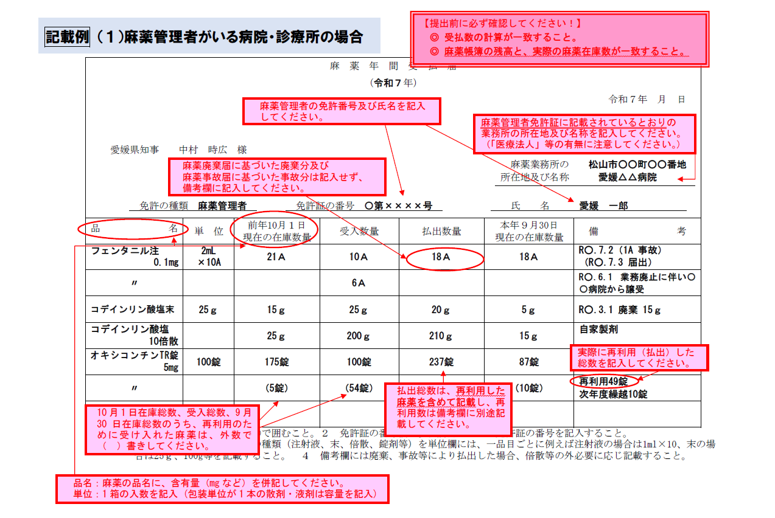
8
9
10
11
12
13
14
15
16
17
18
19
20
21
22
23
24
25
26
27
28
29
30
31
32
33
34
35
36
37
38
39
40
41
42
43
44
45
46
47
48
49
50
51
52
53
54
55
56
57
58
59
60
61
62
63
64
65
66
67
68
69
70
71
72
73
74
75
76
77
78
79
80
81
82
83
84
85
86
87
88
89
90
91
92
93
94
95
96
97
98
99
100
101
102
103
104
105
106
107
108
109
110
111
112
113
114
115
116
117
118
119
120
121
122
123
124
125
126
127
128
129
130
131
132
133
134
135
136
137
138
139
140
141
142
143
144
145
146
147
148
149
150

【施】入力シート①
記載例 （２）麻薬施用者が１名のみの病院・診療所の場合
入力シート① |  | 色の欄を入力

入力項目 | 入力欄 |  |  |  | 備 考 | 入力例
届出対象年 | 令和 | ◯ | 年 |  | 和暦を入力 | 令和5年
提出年月日 | 令和◯年◯月◯日 |  |  |  | 和暦を入力 | 2023-10-30
免許の種類 | 麻薬施用者 |  |  |  | 麻薬管理者・麻薬施用者・ 麻薬小売業者・麻薬研究者 の別を入力 | 麻薬管理者
免許証の番号 | ◯◯ | 第 | XXXX | 号 | 麻薬取扱者免許証（左上） の番号を入力 | ○第○○○号
麻薬業務所 所在地 | 松山市◯◯町◯◯番 |  |  |  | 麻薬取扱者免許証のとおりに入力 | 松山市一番町4丁目4-2
麻薬業務所 名 称 | 愛媛△△診療所 |  |  |  |  | ○○病院
氏 名 | 愛媛 一郎 |  |  |  | 【麻薬小売業者】 個人開設の場合：開設者氏名 法人開設の場合：法人名称・代表者氏名 【病院・診療所・麻薬卸売業者】 麻薬管理者がいる場合：麻薬管理者の氏名 麻薬管理者がいない場合：麻薬施用者の氏名 | 【法人名称・代表者氏名の場合】 株式会社○○○○ 代表取締役 ○○ ○○ 【個人の場合】 ○○ ○○

 |  |  |  |  |  | 入力シート②へ⇒

【施】入力シート➁
再利用、廃棄・事故、譲受、秤量誤差に該当がある場合は、
数値を入力してください。
※記載例では該当部分が分かりやすいよう赤文字にしています。
在庫がない場合は、入力不要
 | 入力シート➁ |  |  |  | 色以外の欄を入力 |  |  |  | 色の欄は入力必須又は誤りあり |  |  |  | 再利用分の行は（ ）書きで入力
 | 品名検索ワード
 |  | ←入力すると品名リストの絞り込みができます。 |  |  |  |  |  |  |  |  |  |  |  |  |  |  |  |  | 総合判定
 |  | ※品名リストに載っていない場合、古い麻薬である可能性がありますので、使用期限を確認し、該当があれば廃棄手続きを行ってください。
 | 品名 | 単位 |  |  | 前年10月1日在庫 |  | 受 入 |  | 払 出 |  | 本年9月30日在庫 |  | 再利用 | 廃棄 事故 | 譲受 | 秤量誤差 | 備考 | 判定 | ○
 |  |  |  |  | 総数量 |  | 総数量 |  | 総数量 |  | 総数量
計算が正しいと「◯」、誤っていると「☓」が表示されます。
１つの麻薬が複数行にまたがる場合は、１番上段の行に判定が表示され、その他の行は「-」と表示されます。
1 | モルヒネ塩酸塩注射液10mg「シオノギ」 | 1mL× | 10 | A | 21.00 | A | 10.00 | A | 18.00 | A | 18.00 | A |  | 1.00 |  |  | R○.7.2（1A 事故） （R○.7.3 届出） | ○
2 |  | 1mL× | 10 | A |  | A | 6.00 | A |  | A |  | A |  |  | 6.00 |  | R○.6.1 業務廃止に伴い〇〇医院から譲受 | -
3 | コデインリン酸塩水和物「タケダ」原末 |  | 25 | g | 15.00 | g | 25.00 | g | 20.00 | g | 5.00 | g |  | 15.00 |  |  | R○.3.1 廃棄 15ｇ | ○
4 | コデインリン酸塩 10倍散（自家製剤） |  |  | g | 25.00 | g | 200.00 | g | 210.00 | g | 15.00 | g |  |  |  |  | 自家製剤 | ○
5 | オキシコンチンTR錠5mg |  | 100 | 錠 | 175.00 | 錠 | 100.00 | 錠 | 237.00 | 錠 | 87.00 | 錠 |  |  |  |  |  | ○
6 |  |  |  | 錠 | (5.00) | 錠 | (54.00) | 錠 |  | 錠 | (10.00) | 錠 | (49.00) |  |  |  | 再利用49錠 次年度繰越10錠 | -
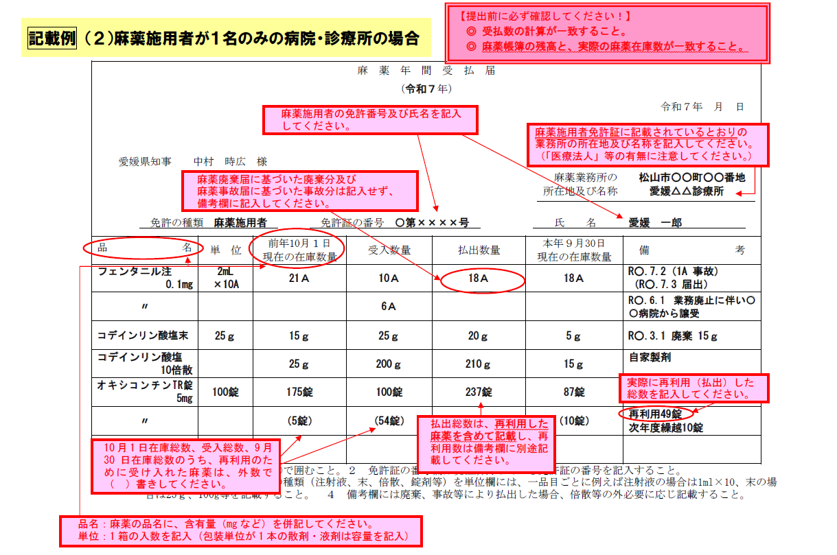
7 |  |  |  | 錠 |  | 錠 |  | 錠 |  | 錠 |  | 錠
8
9
10
11
12
13
14
15
16
17
18
19
20
21
22
23
24
25
26
27
28
29
30
31
32
33
34
35
36
37
38
39
40
41
42
43
44
45
46
47
48
49
50
51
52
53
54
55
56
57
58
59
60
61
62
63
64
65
66
67
68
69
70
71
72
73
74
75
76
77
78
79
80
81
82
83
84
85
86
87
88
89
90
91
92
93
94
95
96
97
98
99
100
101
102
103
104
105
106
107
108
109
110
111
112
113
114
115
116
117
118
119
120
121
122
123
124
125
126
127
128
129
130
131
132
133
134
135
136
137
138
139
140
141
142
143
144
145
146
147
148
149
150

【動】入力シート①
記載例 （３）動物診療施設（麻薬管理者）の場合
※麻薬管理者がいない施設は、麻薬施用者
入力シート① |  | 色の欄を入力

入力項目 | 入力欄 |  |  |  | 備 考 | 入力例
届出対象年 | 令和 | ◯ | 年 |  | 和暦を入力 | 令和5年
提出年月日 | 令和◯年◯月◯日 |  |  |  | 和暦を入力 | 2023-10-30
免許の種類 | 麻薬管理者 |  |  |  | 麻薬管理者・麻薬施用者・ 麻薬小売業者・麻薬研究者 の別を入力 | 麻薬管理者
免許証の番号 | ◯◯ | 第 | XXXX | 号 | 麻薬取扱者免許証（左上） の番号を入力 | ○第○○○号
麻薬業務所 所在地 | 松山市☓☓町☓☓番地 |  |  |  | 麻薬取扱者免許証のとおりに入力 | 松山市一番町4丁目4-2
麻薬業務所 名 称 | 愛媛◯◯動物病院 |  |  |  |  | ○○病院
氏 名 | 愛媛 一郎 |  |  |  | 【麻薬小売業者】 個人開設の場合：開設者氏名 法人開設の場合：法人名称・代表者氏名 【病院・診療所・麻薬卸売業者】 麻薬管理者がいる場合：麻薬管理者の氏名 麻薬管理者がいない場合：麻薬施用者の氏名 | 【法人名称・代表者氏名の場合】 株式会社○○○○ 代表取締役 ○○ ○○ 【個人の場合】 ○○ ○○

 |  |  |  |  |  | 入力シート②へ⇒

【動】入力シート➁
再利用、廃棄・事故、譲受、秤量誤差に該当がある場合は、
数値を入力してください。
※記載例では該当部分が分かりやすいよう赤文字にしています。
在庫がない場合は、入力不要
 | 入力シート➁ |  |  |  | 色以外の欄を入力 |  |  |  | 色の欄は入力必須又は誤りあり |  |  |  | 再利用分の行は（ ）書きで入力
 | 品名検索ワード
 |  | ←入力すると品名リストの絞り込みができます。 |  |  |  |  |  |  |  |  |  |  |  |  |  |  |  |  | 総合判定
 |  | ※品名リストに載っていない場合、古い麻薬である可能性がありますので、使用期限を確認し、該当があれば廃棄手続きを行ってください。
 | 品名 | 単位 |  |  | 前年10月1日在庫 |  | 受 入 |  | 払 出 |  | 本年9月30日在庫 |  | 再利用 | 廃棄 事故 | 譲受 | 秤量誤差 | 備考 | 判定 | ○
 |  |  |  |  | 総数量 |  | 総数量 |  | 総数量 |  | 総数量
計算が正しいと「◯」、誤っていると「☓」が表示されます。
１つの麻薬が複数行にまたがる場合は、１番上段の行に判定が表示され、その他の行は「-」と表示されます。
1 | ケタラール筋注用500mg | 10mL× | 1 | V | 21.00 | mL | 100.00 | mL | 92.50 | mL | 47.50 | mL |  | 1.00 |  |  | R○.7.2（1.0mL 事故） （R○.7.3 届出） | ○
2 |  | 10mL× | 1 | V |  | mL | 20.00 | mL |  | mL |  | mL |  |  | 20.00 |  | R○.6.1 業務廃止に伴い〇〇動物病院から譲受 | -
3 | ケタラール静注用200mg | 20mL× | 1 | V | 15.00 | mL | 60.00 | mL | 55.00 | mL | 16.00 | mL |  | 5.00 |  | 1.00 | R○.3.1 廃棄 5.0mL 秤量誤差＋1.0mL R○.8.31確認 | ○
4 |  | 20mL× |  | V |  | mL |  | mL |  | mL |  | mL
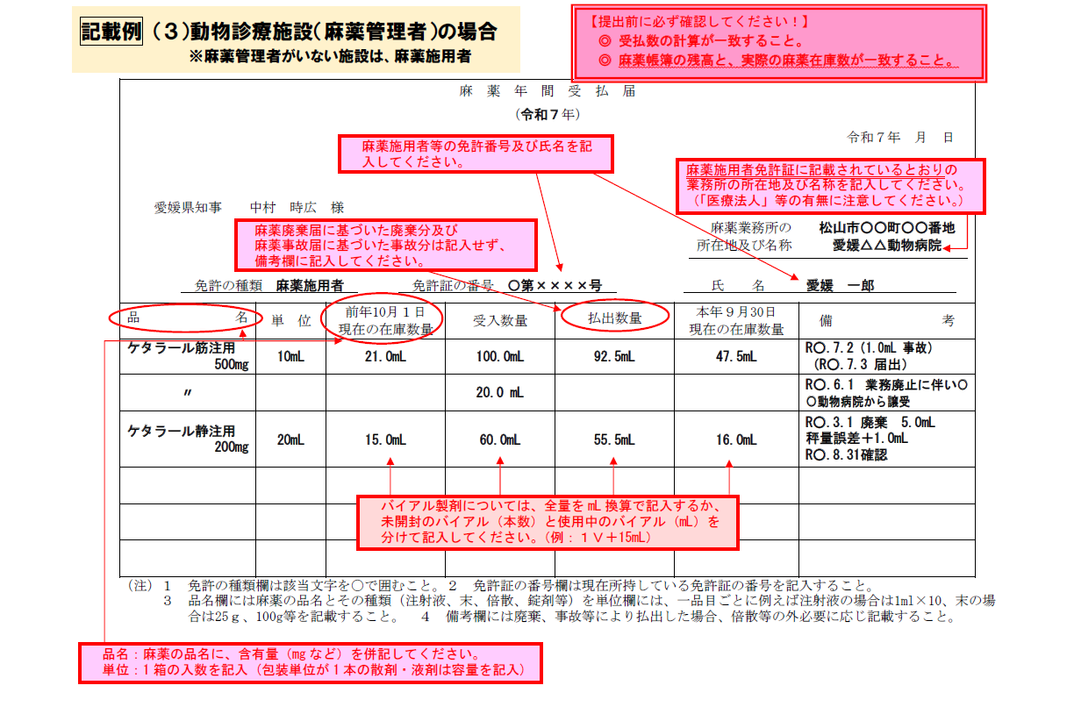
5
6
7
8
9
10
11
12
13
14
15
16
17
18
19
20
21
22
23
24
25
26
27
28
29
30
31
32
33
34
35
36
37
38
39
40
41
42
43
44
45
46
47
48
49
50
51
52
53
54
55
56
57
58
59
60
61
62
63
64
65
66
67
68
69
70
71
72
73
74
75
76
77
78
79
80
81
82
83
84
85
86
87
88
89
90
91
92
93
94
95
96
97
98
99
100
101
102
103
104
105
106
107
108
109
110
111
112
113
114
115
116
117
118
119
120
121
122
123
124
125
126
127
128
129
130
131
132
133
134
135
136
137
138
139
140
141
142
143
144
145
146
147
148
149
150

【小】入力シート①
記載例 （４）薬局（麻薬小売業者）の場合
入力シート① |  | 色の欄を入力

入力項目 | 入力欄 |  |  |  | 備 考 | 入力例
届出対象年 | 令和 | ◯ | 年 |  | 和暦を入力 | 令和5年
提出年月日 | 令和◯年◯月◯日 |  |  |  | 和暦を入力 | 2023-10-30
免許の種類 | 麻薬小売業者 |  |  |  | 麻薬管理者・麻薬施用者・ 麻薬小売業者・麻薬研究者 の別を入力 | 麻薬管理者
免許証の番号 | ◯◯ | 第 | XXXX | 号 | 麻薬取扱者免許証（左上） の番号を入力 | ○第○○○号
麻薬業務所 所在地 | 松山市☓☓町☓☓番地 |  |  |  | 麻薬取扱者免許証のとおりに入力 | 松山市一番町4丁目4-2
麻薬業務所 名 称 | 愛媛△△薬局 |  |  |  |  | ○○病院
氏 名 | 株式会社△△薬局 代表取締役 愛媛 一郎 |  |  |  | 【麻薬小売業者】 個人開設の場合：開設者氏名 法人開設の場合：法人名称・代表者氏名 【病院・診療所・麻薬卸売業者】 麻薬管理者がいる場合：麻薬管理者の氏名 麻薬管理者がいない場合：麻薬施用者の氏名 | 【法人名称・代表者氏名の場合】 株式会社○○○○ 代表取締役 ○○ ○○ 【個人の場合】 ○○ ○○

 |  |  |  |  |  | 入力シート②へ⇒

【小】入力シート➁
再利用、廃棄・事故、譲受、秤量誤差に該当がある場合は、
数値を入力してください。
※記載例では該当部分が分かりやすいよう赤文字にしています。
在庫がない場合は、入力不要
 | 入力シート➁ |  |  |  | 色以外の欄を入力 |  |  |  | 色の欄は入力必須又は誤りあり |  |  |  | 再利用分の行は（ ）書きで入力
 | 品名検索ワード
 |  | ←入力すると品名リストの絞り込みができます。 |  |  |  |  |  |  |  |  |  |  |  |  |  |  |  |  | 総合判定
 |  | ※品名リストに載っていない場合、古い麻薬である可能性がありますので、使用期限を確認し、該当があれば廃棄手続きを行ってください。
 | 品名 | 単位 |  |  | 前年10月1日在庫 |  | 受 入 |  | 払 出 |  | 本年9月30日在庫 |  | 再利用 | 廃棄 事故 | 譲受 | 秤量誤差 | 備考 | 判定 | ○
 |  |  |  |  | 総数量 |  | 総数量 |  | 総数量 |  | 総数量
計算が正しいと「◯」、誤っていると「☓」が表示されます。
１つの麻薬が複数行にまたがる場合は、１番上段の行に判定が表示され、その他の行は「-」と表示されます。
1 | オキシコンチンTR錠5mg |  | 100 | 錠 | 180.00 | 錠 | 100.00 | 錠 | 285.00 | 錠 | 42.00 | 錠 |  | 3.00 |  |  | R○.7.2（3A 事故） （R○.7.3 届出） | ○
2 |  |  | 100 | 錠 |  | 錠 | 50.00 | 錠 |  | 錠 |  | 錠 |  |  | 50.00 |  | R○.6.1 業務廃止に伴い〇〇薬局から譲受 | -
3 | コデインリン酸塩水和物「タケダ」原末 |  | 25 | g | 15.00 | g | 25.00 | g | 20.00 | g | 5.00 | g |  | 15.00 |  |  | R○.3.1 廃棄 15ｇ | ○
4 | コデインリン酸塩 10倍散（自家製剤） |  |  | g | 25.00 | g | 200.00 | g | 210.00 | g | 15.00 | g |  |  |  |  | 自家製剤 | ○
5 | オキノーム散2.5mg |  | 30 | 包 | 7.00 | 包 | 75.00 | 包 | 54.00 | 包 | 23.00 | 包 |  | 5.00 |  |  | R○.3.1 廃棄 5包 | ○
6 |  |  |  | 包 |  | 包 | (15.00) | 包 | (15.00) | 包 |  | 包 |  |  |  |  | 麻薬小売業間譲渡分 | -
7 |  |  |  | 包 |  | 包 |  | 包 |  | 包 |  | 包
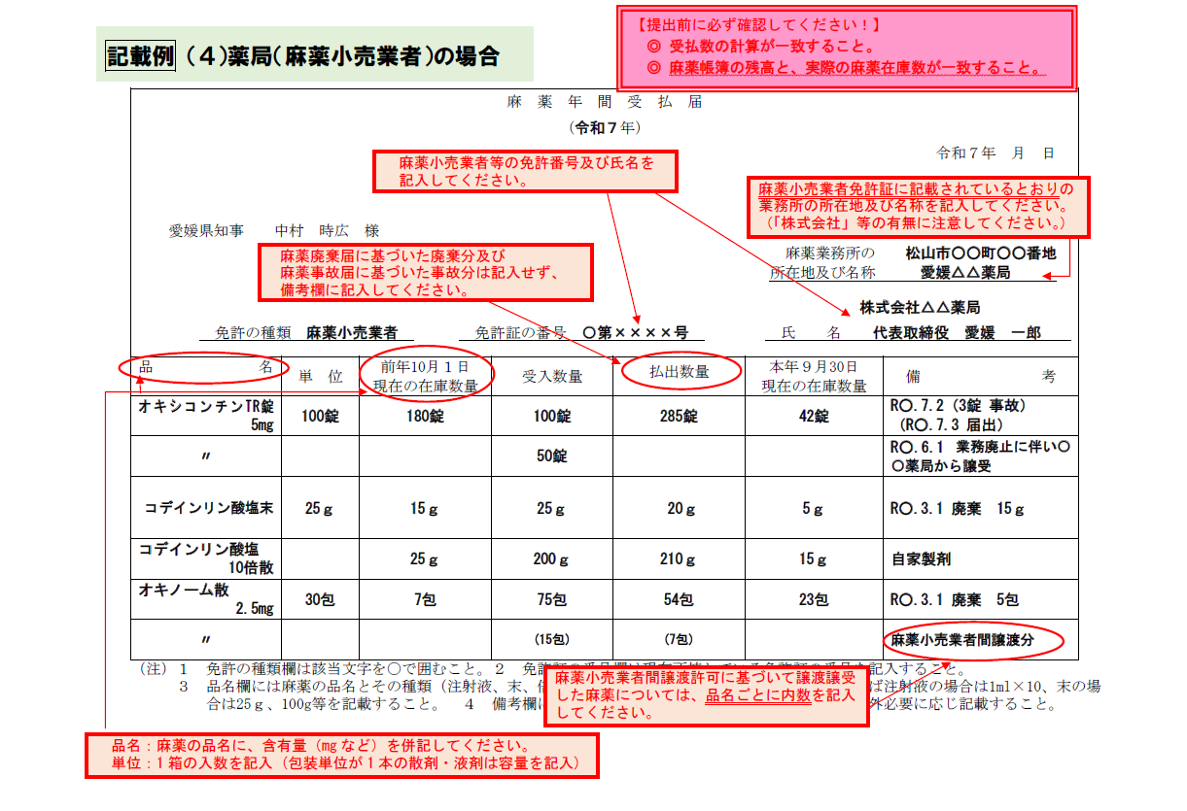
8
9
10
11
12
13
14
15
16
17
18
19
20
21
22
23
24
25
26
27
28
29
30
31
32
33
34
35
36
37
38
39
40
41
42
43
44
45
46
47
48
49
50
51
52
53
54
55
56
57
58
59
60
61
62
63
64
65
66
67
68
69
70
71
72
73
74
75
76
77
78
79
80
81
82
83
84
85
86
87
88
89
90
91
92
93
94
95
96
97
98
99
100
101
102
103
104
105
106
107
108
109
110
111
112
113
114
115
116
117
118
119
120
121
122
123
124
125
126
127
128
129
130
131
132
133
134
135
136
137
138
139
140
141
142
143
144
145
146
147
148
149
150

【研】入力シート①
記載例 （５）研究所等（麻薬研究者）の場合
入力シート① |  | 色の欄を入力

入力項目 | 入力欄 |  |  |  | 備 考 | 入力例
届出対象年 | 令和 | ◯ | 年 |  | 和暦を入力 | 令和5年
提出年月日 | 令和◯年◯月◯日 |  |  |  | 和暦を入力 | 2023-10-30
免許の種類 | 麻薬研究者 |  |  |  | 麻薬管理者・麻薬施用者・ 麻薬小売業者・麻薬研究者 の別を入力 | 麻薬管理者
免許証の番号 | ◯◯ | 第 | XXXX | 号 | 麻薬取扱者免許証（左上） の番号を入力 | ○第○○○号
麻薬業務所 所在地 | 松山市☓☓町☓☓番地 |  |  |  | 麻薬取扱者免許証のとおりに入力 | 松山市一番町4丁目4-2
麻薬業務所 名 称 | ◯◯大学 ◯◯研究室 |  |  |  |  | ○○病院
氏 名 | 愛媛 一郎 |  |  |  | 【麻薬小売業者】 個人開設の場合：開設者氏名 法人開設の場合：法人名称・代表者氏名 【病院・診療所・麻薬卸売業者】 麻薬管理者がいる場合：麻薬管理者の氏名 麻薬管理者がいない場合：麻薬施用者の氏名 | 【法人名称・代表者氏名の場合】 株式会社○○○○ 代表取締役 ○○ ○○ 【個人の場合】 ○○ ○○

 |  |  |  |  |  | 入力シート②へ⇒

【研】入力シート➁
再利用、廃棄・事故、譲受、秤量誤差に該当がある場合は、
数値を入力してください。
※記載例では該当部分が分かりやすいよう赤文字にしています。
在庫がない場合は、入力不要
 | 入力シート➁ |  |  |  | 色以外の欄を入力 |  |  |  | 色の欄は入力必須又は誤りあり |  |  |  | 再利用分の行は（ ）書きで入力
 | 品名検索ワード
 |  | ←入力すると品名リストの絞り込みができます。 |  |  |  |  |  |  |  |  |  |  |  |  |  |  |  |  | 総合判定
 |  | ※品名リストに載っていない場合、古い麻薬である可能性がありますので、使用期限を確認し、該当があれば廃棄手続きを行ってください。
 | 品名 | 単位 |  |  | 前年10月1日在庫 |  | 受 入 |  | 払 出 |  | 本年9月30日在庫 |  | 再利用 | 廃棄 事故 | 譲受 | 秤量誤差 | 備考 | 判定 | ○
 |  |  |  |  | 総数量 |  | 総数量 |  | 総数量 |  | 総数量
計算が正しいと「◯」、誤っていると「☓」が表示されます。
１つの麻薬が複数行にまたがる場合は、１番上段の行に判定が表示され、その他の行は「-」と表示されます。
1 | コデインリン酸塩水和物「タケダ」原末 |  | 25 | g | 15.00 | g | 25.00 | g | 20.00 | g | 5.00 | g |  | 15.00 |  |  | R○.3.1 廃棄 15ｇ | ○
2 | ケタラール静注用200mg | 20mL× | 1 | V | 61.00 | mL | 20.00 | mL | 62.50 | mL | 37.50 | mL |  | 1.00 |  |  | R○.7.2（1.0mL 事故） (R○.7.3 届出） | ○
3 |  | 20mL× | 1 | V |  | mL | 20.00 | mL |  | mL |  | mL |  |  | 20.00 |  | R○.9.1 業務廃止に伴い〇〇〇〇から譲受 | -
4 |  | 20mL× |  | V |  | mL |  | mL |  | mL |  | mL
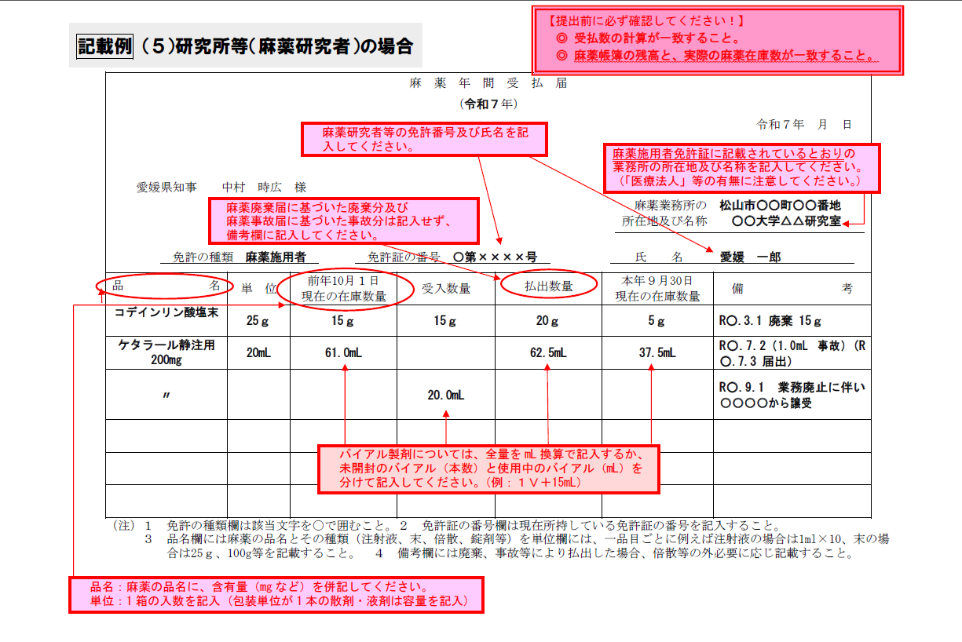
5
6
7
8
9
10
11
12
13
14
15
16
17
18
19
20
21
22
23
24
25
26
27
28
29
30
31
32
33
34
35
36
37
38
39
40
41
42
43
44
45
46
47
48
49
50
51
52
53
54
55
56
57
58
59
60
61
62
63
64
65
66
67
68
69
70
71
72
73
74
75
76
77
78
79
80
81
82
83
84
85
86
87
88
89
90
91
92
93
94
95
96
97
98
99
100
101
102
103
104
105
106
107
108
109
110
111
112
113
114
115
116
117
118
119
120
121
122
123
124
125
126
127
128
129
130
131
132
133
134
135
136
137
138
139
140
141
142
143
144
145
146
147
148
149
150

提出様式（様式第４号）
記載例 （１）麻薬管理者がいる病院・診療所の場合
 | 様式第４号（第２条関係）
 |  |  |  |  |  |  |  |  |  |  |  |  |  |  |  |  |  |  | 1
 |  |  |  |  |  |  |  |  |  | 麻薬年間受払届
 |  |  |  |  |  |  |  |  |  | （令和 |  | ◯ |  | 年） |  |  | 令和◯年◯月◯日

 |  | 愛媛県知事 中村 時広 様
 |  |  |  |  |  |  |  |  |  |  |  |  |  |  | 麻薬業務所の 所在地及び名称 |  | 松山市◯◯町◯◯番地
 |  |  |  |  |  |  |  |  |  |  |  |  |  |  |  |  | 愛媛△△病院

 |  |  |  |  |  |  |  |  |  |  |  |  |  |  | 氏名 |  | 愛媛 一郎
 |  |  | 免許の種類 | 麻薬管理者 |  |  |  |  |  | ◯◯ | 第 | XXXX |  | 号

 | 品 名 |  |  |  | 単位 |  |  | 前年10月１日現在の在庫数量 |  | 受入数量 |  |  |  | 払出数量 |  | 本年９月30日現在の在庫数量 |  | 備考

1 | フェンタニル注射液0.1mg「テルモ」 |  |  |  | 2mL× | 10 | A | 21.00 | A | 10.00 |  |  | A | 18.00 | A | 18.00 | A | R○.7.2（1A 事故） （R○.7.3 届出）
2 | 〃 |  |  |  |  |  |  |  |  | 6.00 |  |  | A |  |  |  |  | R○.6.1 業務廃止に伴い〇〇病院から譲受
3 | コデインリン酸塩水和物「タケダ」原末 |  |  |  |  | 25 | g | 15.00 | g | 25.00 |  |  | g | 20.00 | g | 5.00 | g | R○.3.1 廃棄 15ｇ
4 | コデインリン酸塩 10倍散（自家製剤） |  |  |  |  |  |  | 25.00 | g | 200.00 |  |  | g | 210.00 | g | 15.00 | g | 自家製剤
5 | オキシコンチンTR錠5mg |  |  |  |  | 100 | 錠 | 175.00 | 錠 | 100.00 |  |  | 錠 | 237.00 | 錠 | 87.00 | 錠
6 | 〃 |  |  |  |  |  |  | (5錠) |  | (54錠) |  |  |  |  |  | (10錠) |  | 再利用49錠 次年度繰越10錠
7
8
9
 | （注） |  | １ 免許の種類欄は該当文字を〇で囲むこと。
 |  |  | ２ 免許証の番号欄は現在所持している免許証の番号を記入すること。
 |  |  | ３ 品名欄には麻薬の品名とその種類（注射液、末、倍散、錠剤等）を単位欄には、一品目ごとに例えば注射液の場合は1ml×10、末の場合は25ｇ、100g等を記載すること。
 |  |  | ４ 備考欄には廃棄、事故等により払出した場合、倍散等の外必要に応じ記載すること。
記載例 （２）麻薬施用者が１名のみの病院・診療所の場合
 | 様式第４号（第２条関係）
 |  |  |  |  |  |  |  |  |  |  |  |  |  |  |  |  |  |  | 1
 |  |  |  |  |  |  |  |  |  | 麻薬年間受払届
 |  |  |  |  |  |  |  |  |  | （令和 |  | ◯ |  | 年） |  |  | 令和◯年◯月◯日

 |  | 愛媛県知事 中村 時広 様
 |  |  |  |  |  |  |  |  |  |  |  |  |  |  | 麻薬業務所の 所在地及び名称 |  | 松山市◯◯町◯◯番
 |  |  |  |  |  |  |  |  |  |  |  |  |  |  |  |  | 愛媛△△診療所

 |  |  |  |  |  |  |  |  |  |  |  |  |  |  | 氏名 |  | 愛媛 一郎
 |  |  | 免許の種類 | 麻薬施用者 |  |  |  |  |  | ◯◯ | 第 | XXXX |  | 号

 | 品 名 |  |  |  | 単位 |  |  | 前年10月１日現在の在庫数量 |  | 受入数量 |  |  |  | 払出数量 |  | 本年９月30日現在の在庫数量 |  | 備考

1 | モルヒネ塩酸塩注射液10mg「シオノギ」 |  |  |  | 1mL× | 10 | A | 21.00 | A | 10.00 |  |  | A | 18.00 | A | 18.00 | A | R○.7.2（1A 事故） （R○.7.3 届出）
2 | 〃 |  |  |  |  |  |  |  |  | 6.00 |  |  | A |  |  |  |  | R○.6.1 業務廃止に伴い〇〇医院から譲受
3 | コデインリン酸塩水和物「タケダ」原末 |  |  |  |  | 25 | g | 15.00 | g | 25.00 |  |  | g | 20.00 | g | 5.00 | g | R○.3.1 廃棄 15ｇ
4 | コデインリン酸塩 10倍散（自家製剤） |  |  |  |  |  |  | 25.00 | g | 200.00 |  |  | g | 210.00 | g | 15.00 | g | 自家製剤
5 | オキシコンチンTR錠5mg |  |  |  |  | 100 | 錠 | 175.00 | 錠 | 100.00 |  |  | 錠 | 237.00 | 錠 | 87.00 | 錠
6 | 〃 |  |  |  |  |  |  | (5錠) |  | (54錠) |  |  |  |  |  | (10錠) |  | 再利用49錠 次年度繰越10錠
7
8
9
 | （注） |  | １ 免許の種類欄は該当文字を〇で囲むこと。
 |  |  | ２ 免許証の番号欄は現在所持している免許証の番号を記入すること。
 |  |  | ３ 品名欄には麻薬の品名とその種類（注射液、末、倍散、錠剤等）を単位欄には、一品目ごとに例えば注射液の場合は1ml×10、末の場合は25ｇ、100g等を記載すること。
 |  |  | ４ 備考欄には廃棄、事故等により払出した場合、倍散等の外必要に応じ記載すること。
記載例 （３）動物診療施設（麻薬管理者）の場合
※麻薬管理者がいない施設は、麻薬施用者
 | 様式第４号（第２条関係）
 |  |  |  |  |  |  |  |  |  |  |  |  |  |  |  |  |  |  | 1
 |  |  |  |  |  |  |  |  |  | 麻薬年間受払届
 |  |  |  |  |  |  |  |  |  | （令和 |  | ◯ |  | 年） |  |  | 令和◯年◯月◯日

 |  | 愛媛県知事 中村 時広 様
 |  |  |  |  |  |  |  |  |  |  |  |  |  |  | 麻薬業務所の 所在地及び名称 |  | 松山市☓☓町☓☓番地
 |  |  |  |  |  |  |  |  |  |  |  |  |  |  |  |  | 愛媛◯◯動物病院

 |  |  |  |  |  |  |  |  |  |  |  |  |  |  | 氏名 |  | 愛媛 一郎
 |  |  | 免許の種類 | 麻薬管理者 |  |  |  |  |  | ◯◯ | 第 | XXXX |  | 号

 | 品 名 |  |  |  | 単位 |  |  | 前年10月１日現在の在庫数量 |  | 受入数量 |  |  |  | 払出数量 |  | 本年９月30日現在の在庫数量 |  | 備考

1 | ケタラール筋注用500mg |  |  |  | 10mL× | 1 | V | 21.00 | mL | 100.00 |  |  | mL | 92.50 | mL | 47.50 | mL | R○.7.2（1.0mL 事故） （R○.7.3 届出）
2 | 〃 |  |  |  |  |  |  |  |  | 20.00 |  |  | mL |  |  |  |  | R○.6.1 業務廃止に伴い〇〇動物病院から譲受
3 | ケタラール静注用200mg |  |  |  | 20mL× | 1 | V | 15.00 | mL | 60.00 |  |  | mL | 55.00 | mL | 16.00 | mL | R○.3.1 廃棄 5.0mL 秤量誤差＋1.0mL R○.8.31確認
4
5
6
7
8
9
 | （注） |  | １ 免許の種類欄は該当文字を〇で囲むこと。
 |  |  | ２ 免許証の番号欄は現在所持している免許証の番号を記入すること。
 |  |  | ３ 品名欄には麻薬の品名とその種類（注射液、末、倍散、錠剤等）を単位欄には、一品目ごとに例えば注射液の場合は1ml×10、末の場合は25ｇ、100g等を記載すること。
 |  |  | ４ 備考欄には廃棄、事故等により払出した場合、倍散等の外必要に応じ記載すること。
 | 様式第４号（第２条関係）
記載例 （４）薬局（麻薬小売業者）の場合
 |  |  |  |  |  |  |  |  |  |  |  |  |  |  |  |  |  |  | 1
 |  |  |  |  |  |  |  |  |  | 麻薬年間受払届
 |  |  |  |  |  |  |  |  |  | （令和 |  | ◯ |  | 年） |  |  | 令和◯年◯月◯日

 |  | 愛媛県知事 中村 時広 様
 |  |  |  |  |  |  |  |  |  |  |  |  |  |  | 麻薬業務所の 所在地及び名称 |  | 松山市☓☓町☓☓番地
 |  |  |  |  |  |  |  |  |  |  |  |  |  |  |  |  | 愛媛△△薬局

 |  |  |  |  |  |  |  |  |  |  |  |  |  |  | 氏名 |  | 株式会社△△薬局 代表取締役 愛媛 一郎
 |  |  | 免許の種類 | 麻薬小売業者 |  |  |  |  |  | ◯◯ | 第 | XXXX |  | 号

 | 品 名 |  |  |  | 単位 |  |  | 前年10月１日現在の在庫数量 |  | 受入数量 |  |  |  | 払出数量 |  | 本年９月30日現在の在庫数量 |  | 備考

1 | オキシコンチンTR錠5mg |  |  |  |  | 100 | 錠 | 180.00 | 錠 | 100.00 |  |  | 錠 | 285.00 | 錠 | 42.00 | 錠 | R○.7.2（3A 事故） （R○.7.3 届出）
2 | 〃 |  |  |  |  |  |  |  |  | 50.00 |  |  | 錠 |  |  |  |  | R○.6.1 業務廃止に伴い〇〇薬局から譲受
3 | コデインリン酸塩水和物「タケダ」原末 |  |  |  |  | 25 | g | 15.00 | g | 25.00 |  |  | g | 20.00 | g | 5.00 | g | R○.3.1 廃棄 15ｇ
4 | コデインリン酸塩 10倍散（自家製剤） |  |  |  |  |  |  | 25.00 | g | 200.00 |  |  | g | 210.00 | g | 15.00 | g | 自家製剤
5 | オキノーム散2.5mg |  |  |  |  | 30 | 包 | 7.00 | 包 | 75.00 |  |  | 包 | 54.00 | 包 | 23.00 | 包 | R○.3.1 廃棄 5包
6 | 〃 |  |  |  |  |  |  |  |  | (15包) |  |  |  | (15包) |  |  |  | 麻薬小売業間譲渡分
7
8
9
 | （注） |  | １ 免許の種類欄は該当文字を〇で囲むこと。
 |  |  | ２ 免許証の番号欄は現在所持している免許証の番号を記入すること。
 |  |  | ３ 品名欄には麻薬の品名とその種類（注射液、末、倍散、錠剤等）を単位欄には、一品目ごとに例えば注射液の場合は1ml×10、末の場合は25ｇ、100g等を記載すること。
 |  |  | ４ 備考欄には廃棄、事故等により払出した場合、倍散等の外必要に応じ記載すること。
 | 様式第４号（第２条関係）
記載例 （５）研究所等（麻薬研究者）の場合
 |  |  |  |  |  |  |  |  |  |  |  |  |  |  |  |  |  |  | 1
 |  |  |  |  |  |  |  |  |  | 麻薬年間受払届
 |  |  |  |  |  |  |  |  |  | （令和 |  | ◯ |  | 年） |  |  | 令和◯年◯月◯日

 |  | 愛媛県知事 中村 時広 様
 |  |  |  |  |  |  |  |  |  |  |  |  |  |  | 麻薬業務所の 所在地及び名称 |  | 松山市☓☓町☓☓番地
 |  |  |  |  |  |  |  |  |  |  |  |  |  |  |  |  | ◯◯大学 ◯◯研究室

 |  |  |  |  |  |  |  |  |  |  |  |  |  |  | 氏名 |  | 愛媛 一郎
 |  |  | 免許の種類 | 麻薬研究者 |  |  |  |  |  | ◯◯ | 第 | XXXX |  | 号

 | 品 名 |  |  |  | 単位 |  |  | 前年10月１日現在の在庫数量 |  | 受入数量 |  |  |  | 払出数量 |  | 本年９月30日現在の在庫数量 |  | 備考

1 | コデインリン酸塩水和物「タケダ」原末 |  |  |  |  | 25 | g | 15.00 | g | 25.00 |  |  | g | 20.00 | g | 5.00 | g | R○.3.1 廃棄 15ｇ
2 | ケタラール静注用200mg |  |  |  | 20mL× | 1 | V | 61.00 | mL | 20.00 |  |  | mL | 62.50 | mL | 37.50 | mL | R○.7.2（1.0mL 事故） (R○.7.3 届出）
3 | 〃 |  |  |  |  |  |  |  |  | 20.00 |  |  | mL |  |  |  |  | R○.9.1 業務廃止に伴い〇〇〇〇から譲受
4
5
6
7
8
9
 | （注） |  | １ 免許の種類欄は該当文字を〇で囲むこと。
 |  |  | ２ 免許証の番号欄は現在所持している免許証の番号を記入すること。
 |  |  | ３ 品名欄には麻薬の品名とその種類（注射液、末、倍散、錠剤等）を単位欄には、一品目ごとに例えば注射液の場合は1ml×10、末の場合は25ｇ、100g等を記載すること。
 |  |  | ４ 備考欄には廃棄、事故等により払出した場合、倍散等の外必要に応じ記載すること。

